Persiapan Alat Pendukung
Persiapan Kebutuhan Product Menjelang Libur Lebaran

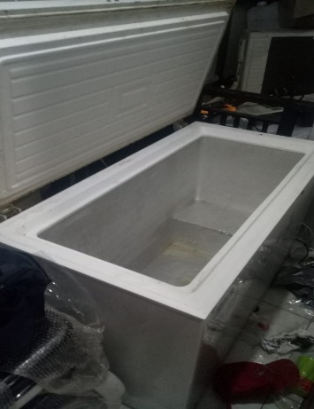
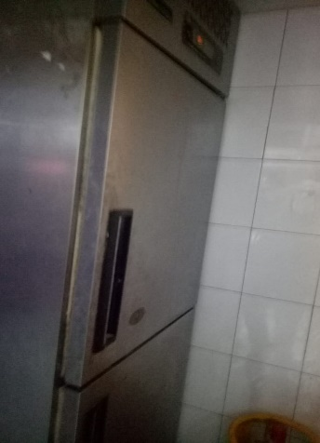
No | Cabang | Persiapan
1 | Metro
 |  | Melakukan aktifasi frezer lt2

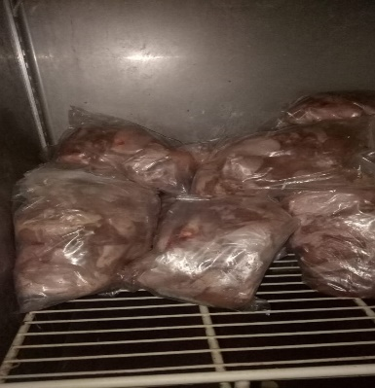
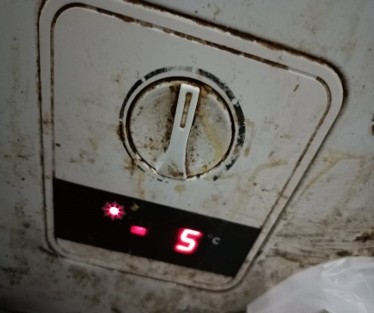

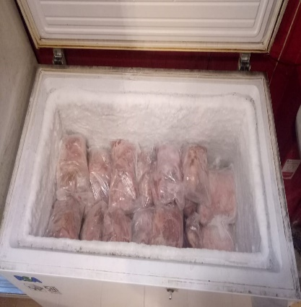
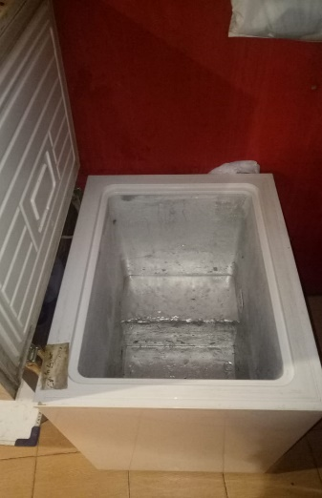
2 | Jatinangor | Melakukan aktifasi frezer lt 2
 |  | dilakukan pencucian

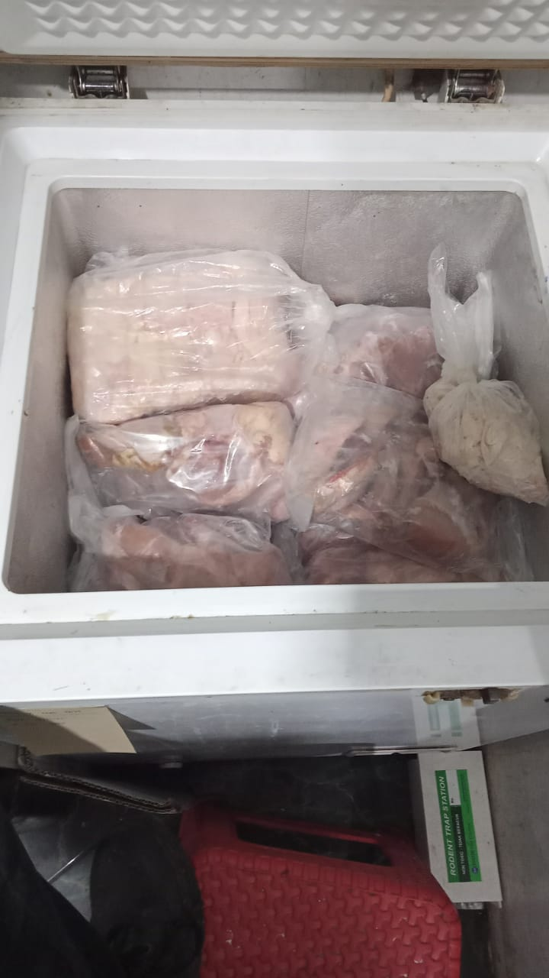
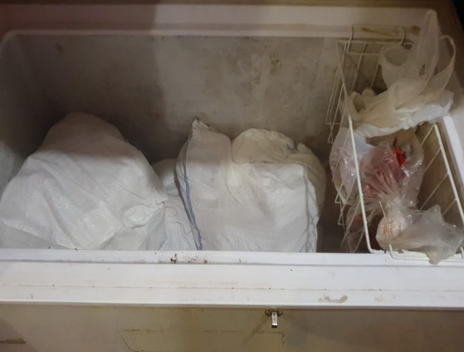
3 | Telkom
 | Sukapura + Sukabirus | Persiapan Frezer

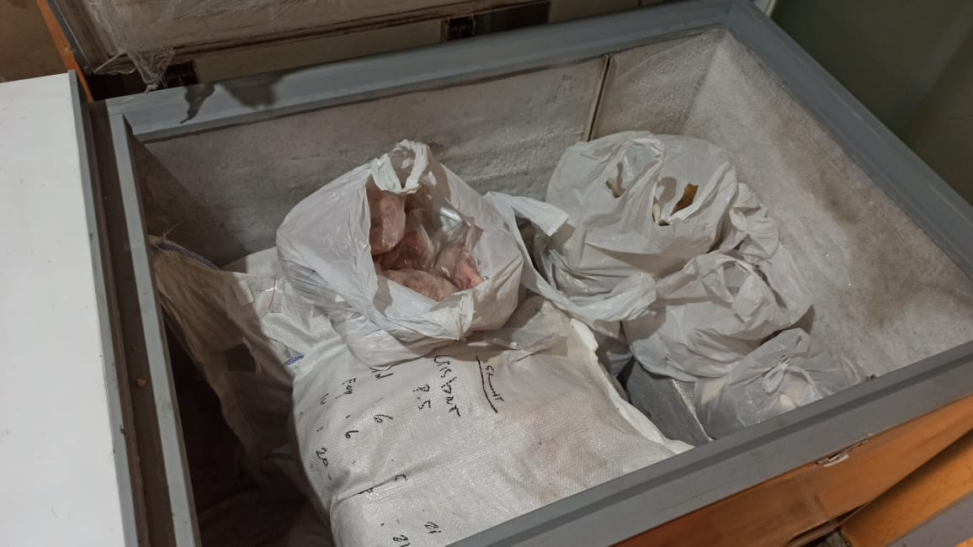
4 | Cistu & Sukajadi | Persiapan frezer

